общая информация
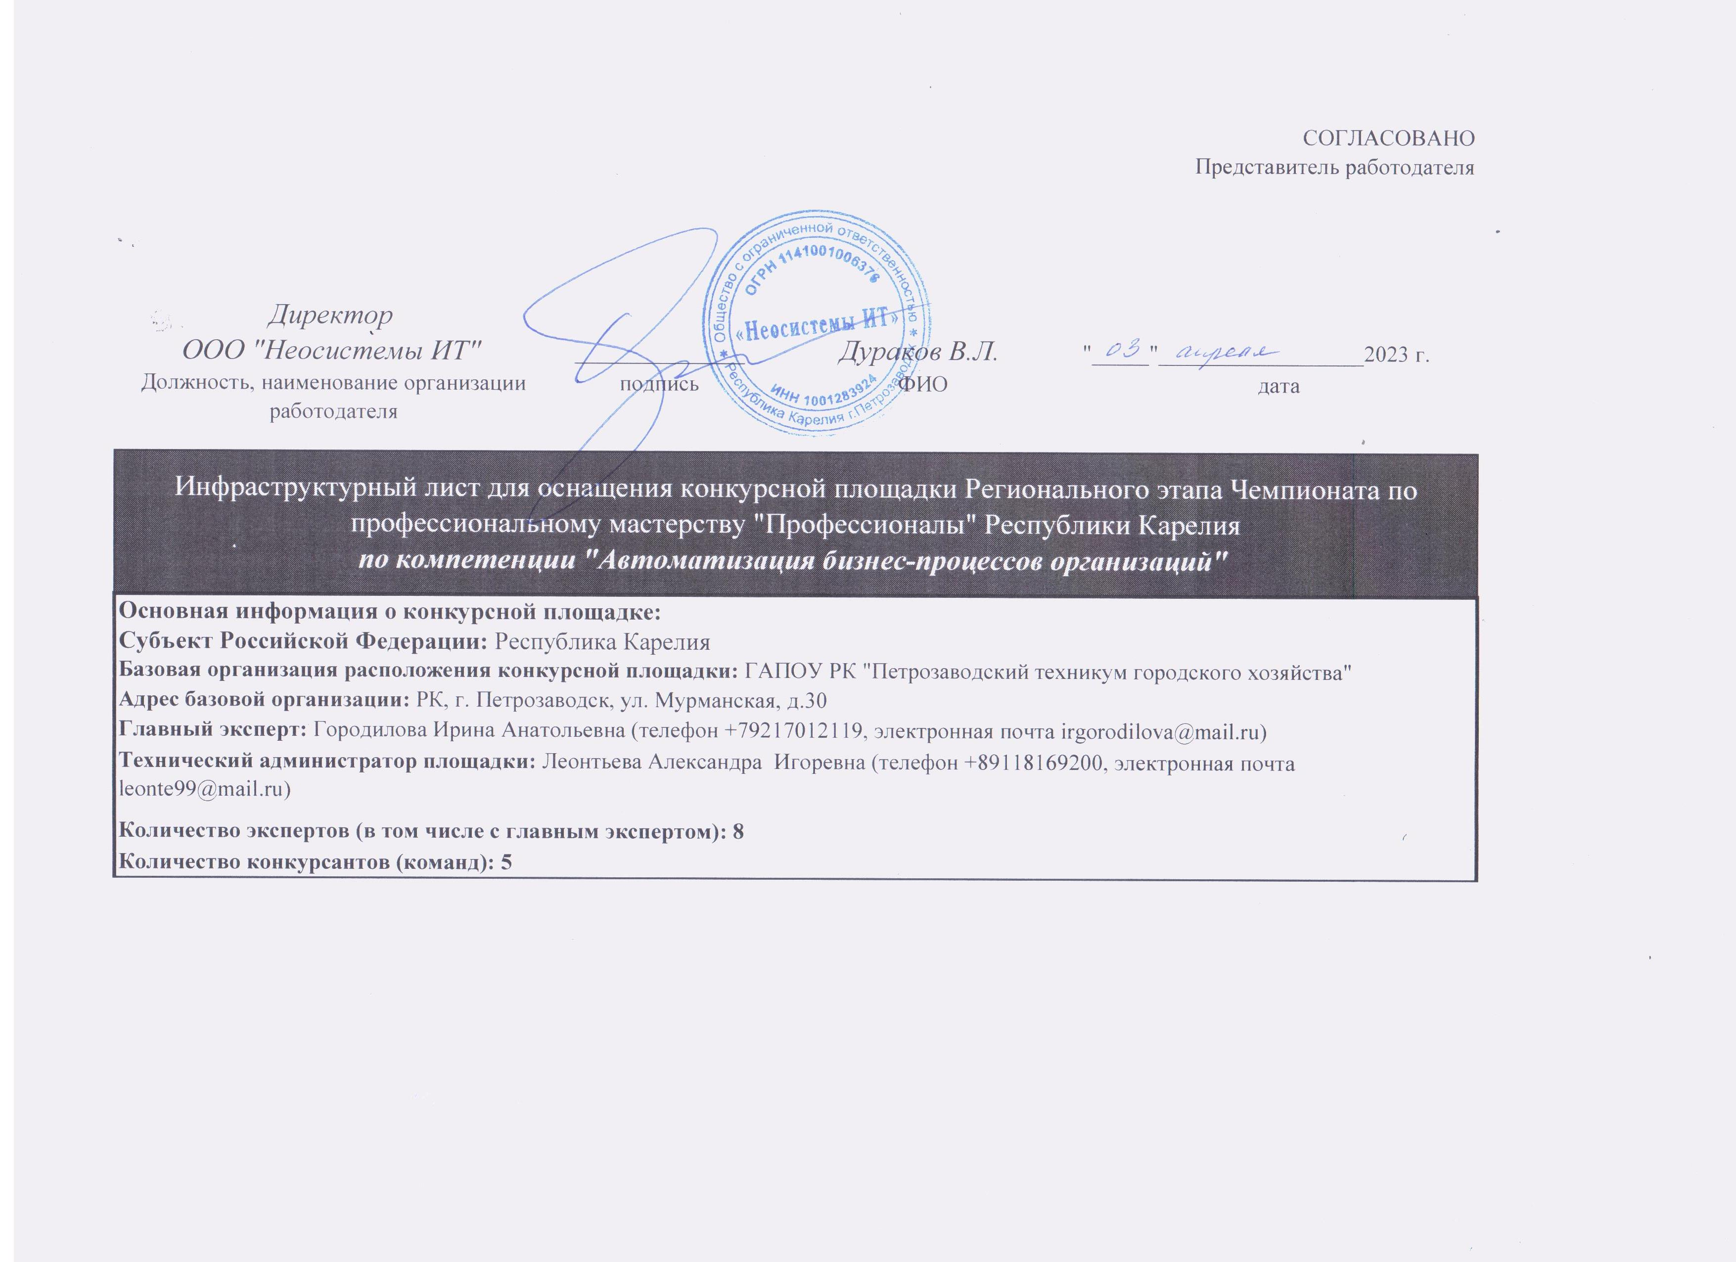
СОГЛАСОВАНО Представитель работодателя
________________________________
________________________________
________________________________
________________________________ | _______________ | __________________ | "_____"__________________2023 г.
Должность, наименование организации работодателя | подпись | ФИО | дата
Инфраструктурный лист для оснащения конкурсной площадки Регионального этапа Чемпионата по профессиональному мастерству "Профессионалы" Республики Карелия по компетенции "Автоматизация бизнес-процессов организаций"
Основная информация о конкурсной площадке:
Субъект Российской Федерации: Республика Карелия
Базовая организация расположения конкурсной площадки: ГАПОУ РК "Петрозаводский техникум городского хозяйства"
Адрес базовой организации: РК, г. Петрозаводск, ул. Мурманская, д.30
Главный эксперт: Городилова Ирина Анатольевна (телефон +79217012119, электронная почта irgorodilova@mail.ru)
Технический администратор площадки: Леонтьева Александра Игоревна (телефон 89118169200, электронная почта leonte99@mail.ru)
Количество экспертов (в том числе с главным экспертом): 8
Количество конкурсантов (команд): 5
Количество рабочих мест: 5
Даты проведения: 17.04.2023 - 24.04.2023

